Счетчики
ООО «Аква-С»
Россия, 143960 Московская обл., г. Реутов, ул. Фабричная, д.7
Тел./факс: (495) 727-11-91
www.pulse-engineering.ru, www.aspipe.ru

Счетчики воды и тепла ПУЛЬС

Счетчики воды "ПУЛЬС" |  | Скидка %: | 0

 | Модель | Кол-во в уп-ке, шт | Цена
 | Счетчики воды крыльчатые Ду 15
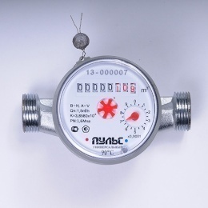 | «ПУЛЬС» 15У-80 | 20 | 837.20р.
 | «ПУЛЬС» 15У-110 | 20 | 837.20р.
 | «ПУЛЬС» 15У-80 (k) | 20 | 953.68р.
 | «ПУЛЬС» 15У-110 (k) | 20 | 960.96р.
 | «ПУЛЬС» 15У-80 Pulse | 20 | 1,061.06р.
 | «ПУЛЬС» 15У-110 Pulse | 20 | 1,073.80р.
 | Счетчики воды крыльчатые Ду 15, с импульсным выходом
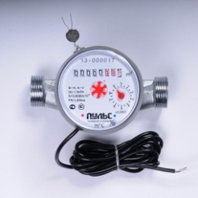 | «ПУЛЬС» 15УИ-80 | 20 | 1,146.60р.
 | «ПУЛЬС» 15УИ-110 | 20 | 1,146.60р.
 | «ПУЛЬС» 15УИ-80 (k) | 20 | 1,184.82р.
 | «ПУЛЬС» 15УИ-110 (k) | 20 | 1,192.10р.
 | «ПУЛЬС» 15УИ-80 Pulse | 20 | 1,219.40р.
 | «ПУЛЬС» 15УИ-110 Pulse | 20 | 1,232.14р.
 | Счетчики воды крыльчатые с модулем (L80/L110)
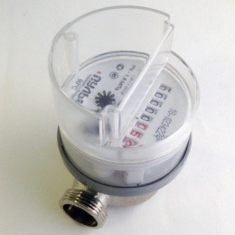 | «ПУЛЬС» 15У-80-М | 20 | 988.00р.
 | «ПУЛЬС» 15У-110-М | 20 | 1,001.00р.
 | Счетчики воды крыльчатые с модулем LoRaWAN (L80/L110)
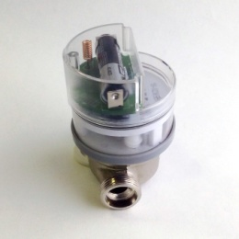 | «ПУЛЬС» 15У-80-L | 20 | 4,009.20р.
 | «ПУЛЬС» 15У-110-L | 20 | 4,022.20р.
Счетчики воды крыльчатые с модулем RS-485 (L80/L110)
 | «ПУЛЬС» 15У-80-RS-485 | 20 | 4,776.20р.
 | «ПУЛЬС» 15У-110-RS-485 | 20 | 4,789.20р.
Счетчики воды электронные
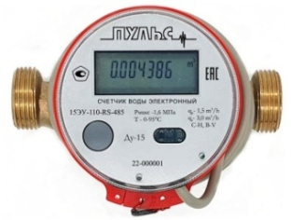 | «ПУЛЬС» 15ЭУ-80-И | 20 | 3,048.50р.
 | «ПУЛЬС» 15ЭУ-80-M | 20 | 3,048.50р.
 | «ПУЛЬС» 15ЭУ-80-RS-485 | 20 | 3,048.50р.
 | «ПУЛЬС» 15ЭУ-110-И | 20 | 3,048.50р.
 | «ПУЛЬС» 15ЭУ-110-M | 20 | 3,048.50р.
 | «ПУЛЬС» 15ЭУ-110-RS-485 | 20 | 3,048.50р.
 | «ПУЛЬС» 20ЭУ-130-И | 20 | 3,365.18р.
 | «ПУЛЬС» 20ЭУ-130-M | 20 | 3,365.18р.
 | «ПУЛЬС» 20ЭУ-130-RS-485 | 20 | 3,365.18р.
Счетчики воды крыльчатые одноструйные Ду 20-40 (Pulse)
 | «ПУЛЬС» СВК-20У | 20 | 1,853.49р.
 | «ПУЛЬС» СВК-20УИ | 20 | 2,012.01р.
 | «ПУЛЬС» СВК-25У | 10 | 5,023.93р.
 | «ПУЛЬС» СВК-25УИ | 10 | 5,182.45р.
 | «ПУЛЬС» СВК-32У | 5 | 5,999.45р.
 | «ПУЛЬС» СВК-32УИ | 5 | 6,365.27р.
 | «ПУЛЬС» СВК-40У | 3 | 8,828.46р.
 | «ПУЛЬС» СВК-40УИ | 3 | 9,194.28р.
Счетчики воды крыльчатые многоструйные Ду 20-40 (Pulse)
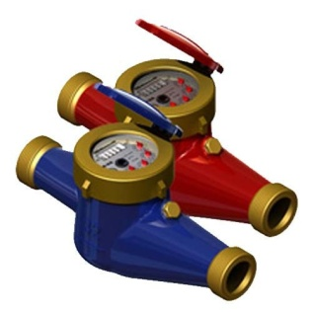 | «ПУЛЬС» СВКМ-25У | 5 | 4,584.94р.
 | «ПУЛЬС» СВКМ-25УИ | 5 | 4,950.76р.
 | «ПУЛЬС» СВКМ-32У | 5 | 5,316.58р.
 | «ПУЛЬС» СВКМ-32УИ | 5 | 5,682.40р.
 | «ПУЛЬС» СВКМ-40У | 3 | 8,096.82р.
 | «ПУЛЬС» СВКМ-40УИ | 3 | 8,462.64р.
Счетчики воды турбинные Ду 50-100 (Pulse)
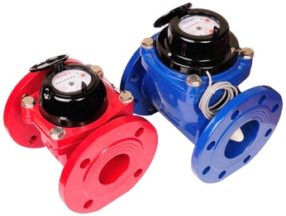 | «ПУЛЬС» СВТ-50Х | 1 | 9,999.08р.
 | «ПУЛЬС» СВТ-50Г | 1 | 11,828.18р.
 | «ПУЛЬС» СВТ-50ХИ | 1 | 10,364.90р.
 | «ПУЛЬС» СВТ-50ГИ | 1 | 12,194.00р.
 | «ПУЛЬС» СВТ-65Х | 1 | 10,974.60р.
 | «ПУЛЬС» СВТ-65Г | 1 | 12,803.70р.
 | «ПУЛЬС» СВТ-65ХИ | 1 | 11,340.42р.
 | «ПУЛЬС» СВТ-65ГИ | 1 | 13,169.52р.
 | «ПУЛЬС» СВТ-80Х | 1 | 12,315.94р.
 | «ПУЛЬС» СВТ-80Г | 1 | 14,266.98р.
 | «ПУЛЬС» СВТ-80ХИ | 1 | 12,681.76р.
 | «ПУЛЬС» СВТ-80ГИ | 1 | 14,632.80р.
 | «ПУЛЬС» СВТ-100Х | 1 | 14,145.04р.
 | «ПУЛЬС» СВТ-100Г | 1 | 16,583.84р.
 | «ПУЛЬС» СВТ-100ХИ | 1 | 14,510.86р.
 | «ПУЛЬС» СВТ-100ГИ | 1 | 16,949.66р.

Счетчики тепла "ПУЛЬС" |  | Скидка %: | 0

 | Модель | Кол-во в уп-ке, шт | Цена
Счетчики тепла ультразвуковые
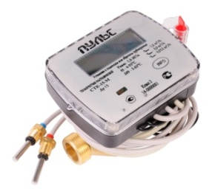 | «ПУЛЬС» СТК-15 Ультразвуковой, Ду 15 Выход: M-Bus, RS-485, импульсный | 12 | 6,360.90р.
 | «ПУЛЬС» СТК-20 Ультразвуковой, Ду 20 Выход: M-Bus, RS-485, импульсный | 12 | 6,947.85р.
 | «ПУЛЬС» СТК-15-(i) Ультразвуковой, Ду 15 Выход: M-Bus, RS-485 с импульсными входами | 12 | 6,586.13р.
 | «ПУЛЬС» СТК-20-(i) Ультразвуковой, Ду 20 Выход: M-Bus, RS-485 с импульсными входами | 12 | 7,173.08р.
Счетчики тепла крыльчатые, одноструйные
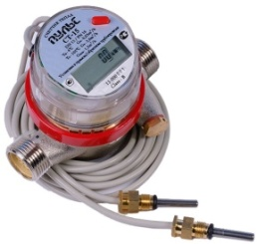 | «ПУЛЬС» СТА-15 Крыльчатый, Ду 15 Выход: M-Bus, RS-485, импульсный | 10 | 5,359.90р.
Распределители тепла "ПУЛЬС"
 | "ПУЛЬС" УРТ-100 | 10 | 2,177.50р.

Комплектующие |  | Скидка %: | 0

 | Модель | Кол-во в уп-ке, шт | Цена
 | Присоединительный комплект 1/2" | - | 200.20р.
 | Присоединительный комплект 1/2" Пульс | - | 247.00р.
 | Присоединительный комплект 3/4" | - | 892.79р.
 | Кран под термодатчик 1/2" | - | 421.20р.
 | Кран под термодатчик 3/4" | - | 796.48р.
 | Вставка ремонтная Ду 15 L - 80 мм | - | 76.44р.
 | Вставка ремонтная Ду 15 L - 110 мм | - | 94.64р.
 | Элемент питания СТК | - | 800.80р.
 | Элементы питания СТА | - | 618.80р.
 | Элементы питания СТБ | - | 700.70р.

